Sheet1
ID | 2 (оскільки №1 ми робили на практичному)
Назва | Програма зависає, коли корисутвач намагається вийти із інсталятора на кроці вибору місця збереження додатку через кнопку "Х"
Статус | New
Назначено | Developer
Автор | Тучкова К.
Опис | Віконце вибору місця збереження додатку - це друге віконце, після вікна "Welcom to the Listboxer installation program"
Передумови | Запущено файл установки
Кроки | 1. У вікні "Welcom to the Listboxer installation program" натискаємо "Ok". 2. У вікні "Begin the installation..." натискаємо "Х" 3. У вікні "Are you sure..." обрано ОК 4. У вікні "Listboxer setup was..."обрано ОК 5. У вікні "Setup will now..." обрано OK 5. Відкрито "Application Removal "
ФР | Програма зависла
ОР | Прогрес бар виконано успішно. Інсталяція зупинена успішно.
Середовище | Windows 11 Home
Серйозність | 2023-03-05
Пріоритет | 2023-03-03
Версія | v1.98
Білд | n/a
Логування дефекту №2 здійснено за допомогою скріншоту, наданого нижче
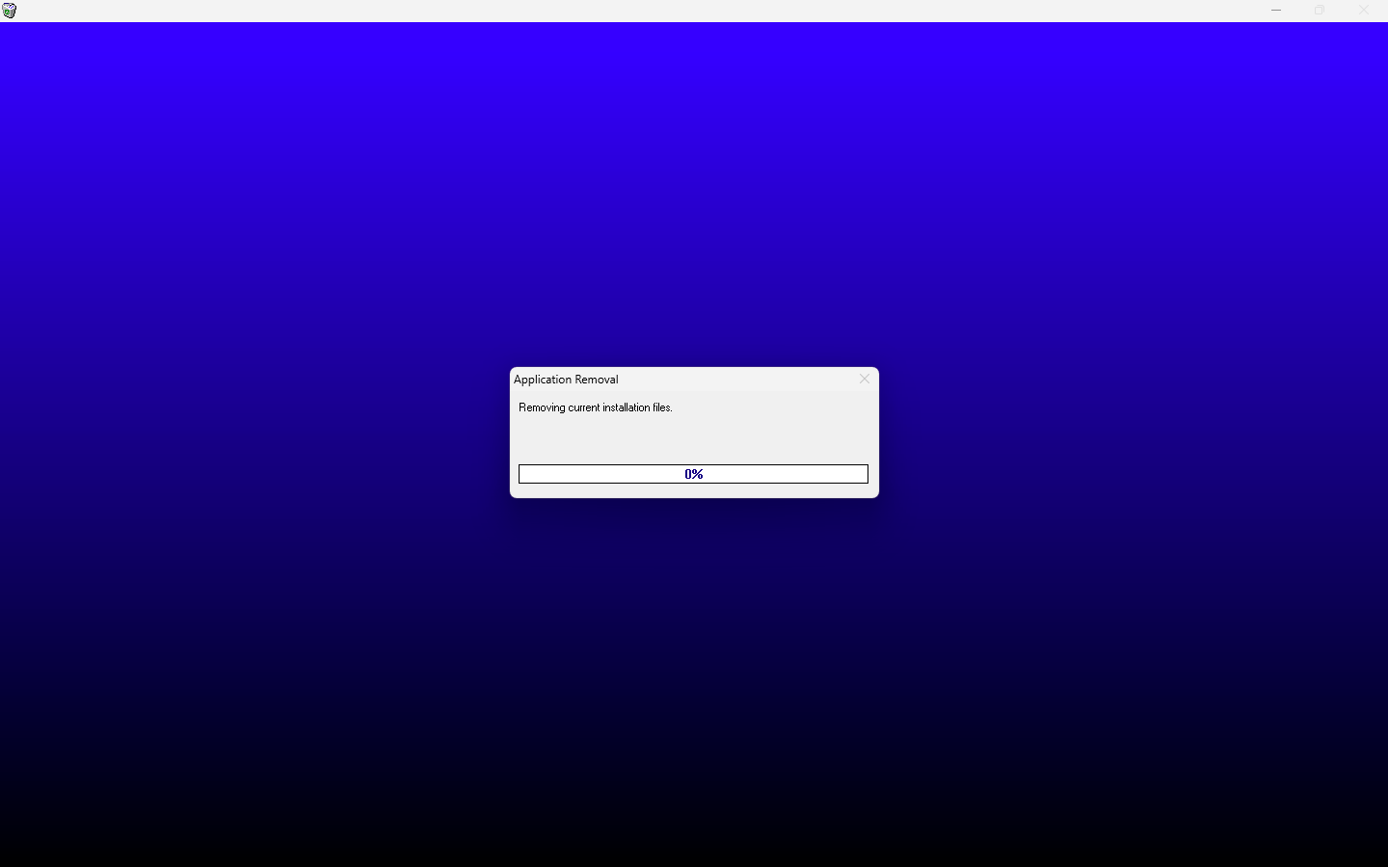

ID | 3
Назва | Програма підвисає, коли корисутвач намагається вийти із інсталятора на першому кроці через кнопку "Exit setup"
Статус | New
Назначено | Developer
Автор | Тучкова К.
Опис
Передумови | Запущено файл установки
Кроки | 1. У вікні "Welcom to the Listboxer installation program" натискаємо "Exit setup" 2. У вікні "Are you sure..." обрано ОК 4. У вікні "Listboxer setup was..."обрано ОК 5. У вікні "Setup will now..." обрано OK 5. Відкрито "Application Removal "
ФР | програма підвисає на прогрес барі на 10 секунд, але зупинка завершується успішно
ОР | Прогрес бар виконано успішно. Інсталяція зупинена успішно.
Середовище | Windows 11 Home
Серйозність | 2023-04-05
Пріоритет | 2023-03-03
Версія | v1.98
Білд | n/a
Логування дефекту №3 здійснено за допомогою скріншоту, наданого нижче

ID | 4
Назва | Програма підвисає, коли корисутвач намагається вийти із інсталятора на кроці вибору місця збереження додатку через кнопку "Exit setup"
Статус | New
Назначено | Developer
Автор | Тучкова К.
Опис | Віконце вибору місця збереження додатку - це друге віконце, після вікна "Welcom to the Listboxer installation program"
Передумови | Запущено файл установки
Кроки | 1. У вікні "Welcom to the Listboxer installation program" натискаємо "Ok". 2. У вікні "Begin the installation..." натискаємо "Exit setup"" 3. У вікні "Are you sure..." обрано ОК 4. У вікні "Listboxer setup was..."обрано ОК 5. У вікні "Setup will now..." обрано OK 5. Відкрито "Application Removal "
ФР | програма підвисає на прогрес барі на 10 секунд, але зупинка завершується успішно
ОР | Прогрес бар виконано успішно. Інсталяція зупинена успішно.
Середовище | Windows 11 Home
Серйозність | 2023-04-05
Пріоритет | 2023-03-03
Версія | v1.98
Білд | n/a
Логування дефекту №4 здійснено за допомогою скріншоту, наданого нижче
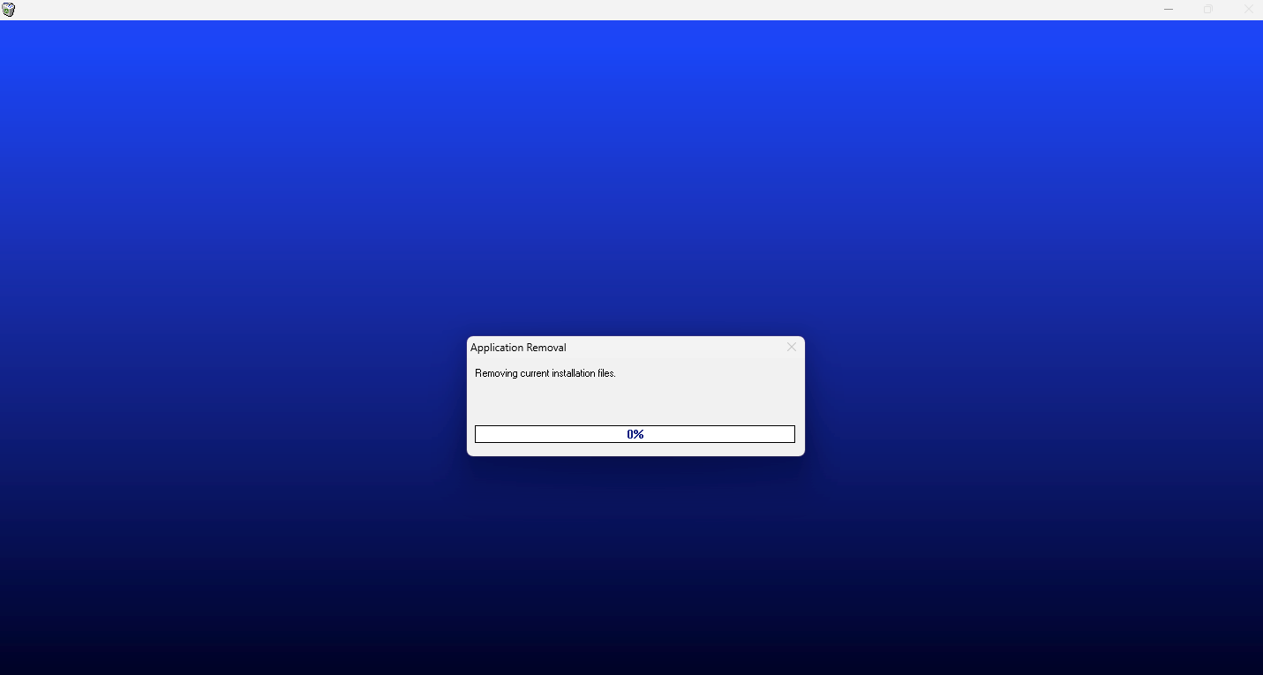

ID | 5
Назва | Програма встановлюється, коли корисутвач намагається вийти із інсталятора на кроці вибору групи програми через кнопку "Х"
Статус | New
Назначено | Developer
Автор | Тучкова К.
Опис | Крок вибору групи програми здійснюється у вікні "Setup will add"
Передумови | Запущено файл установки
Кроки | 1. У вікні "Welcom to the Listboxer installation program" натискаємо "Ok". 2. У вікні "Begin the installation..." обрано місце збереження - диск "С",натискаємо іконку поряд з написом "click this button" 3. У вікні "Setup will add" натискаємо "Х"
ФР | Інсталювання програми завершено успішно
ОР | Інсталяція зупинена успішно
Середовище | Windows 11 Home
Серйозність | 2023-03-05
Пріоритет | 2023-02-03
Версія | v1.98
Білд | n/a
Логування дефекту №5 здійснено за допомогою скріншоту, наданого нижче
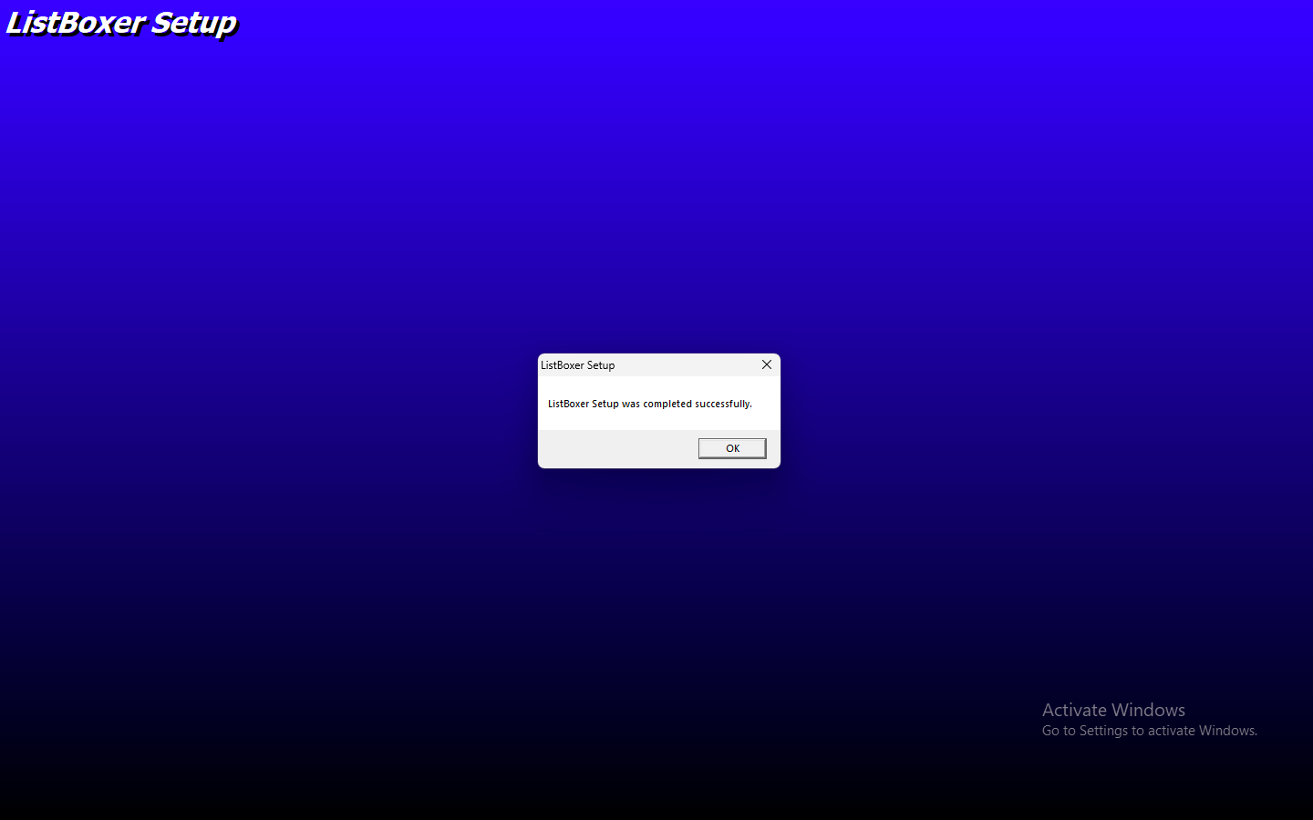

ID | 6
Назва | Програма підвисає, коли корисутвач намагається вийти із інсталятора на кроці вибору групи програми через кнопку "Сancel"
Статус | New
Назначено | Developer
Автор | Тучкова К.
Опис | Крок вибору групи програми здийснюється у вікні "Setup will add"
Передумови | Запущено файл установки
Кроки | 1. У вікні "Welcom to the Listboxer installation program" натискаємо "Ok". 2. У вікні "Begin the installation..." обрано місце збереження - диск "С",натискаємо іконку поряд з написом "click this button" 3. У вікні "Setup will add" натискаємо "Cancel" 4. У вікні "Are you sure" натискаємо "Yes" 5. У вікні "Listboxer setup was..."обрано ОК 6. У вікні "Setup will now..." обрано OK 5. Відкрито "Application Removal "
ФР | програма підвисає на прогрес барі на 10 секунд, але зупинка завершується успішно
ОР | Інсталяція зупинена успішно
Середовище | Windows 11 Home
Серйозність | 2023-04-05
Пріоритет | 2023-03-03
Версія | v1.98
Білд | n/a
Логування дефекту №6 здійснено за допомогою скріншоту, наданого нижче

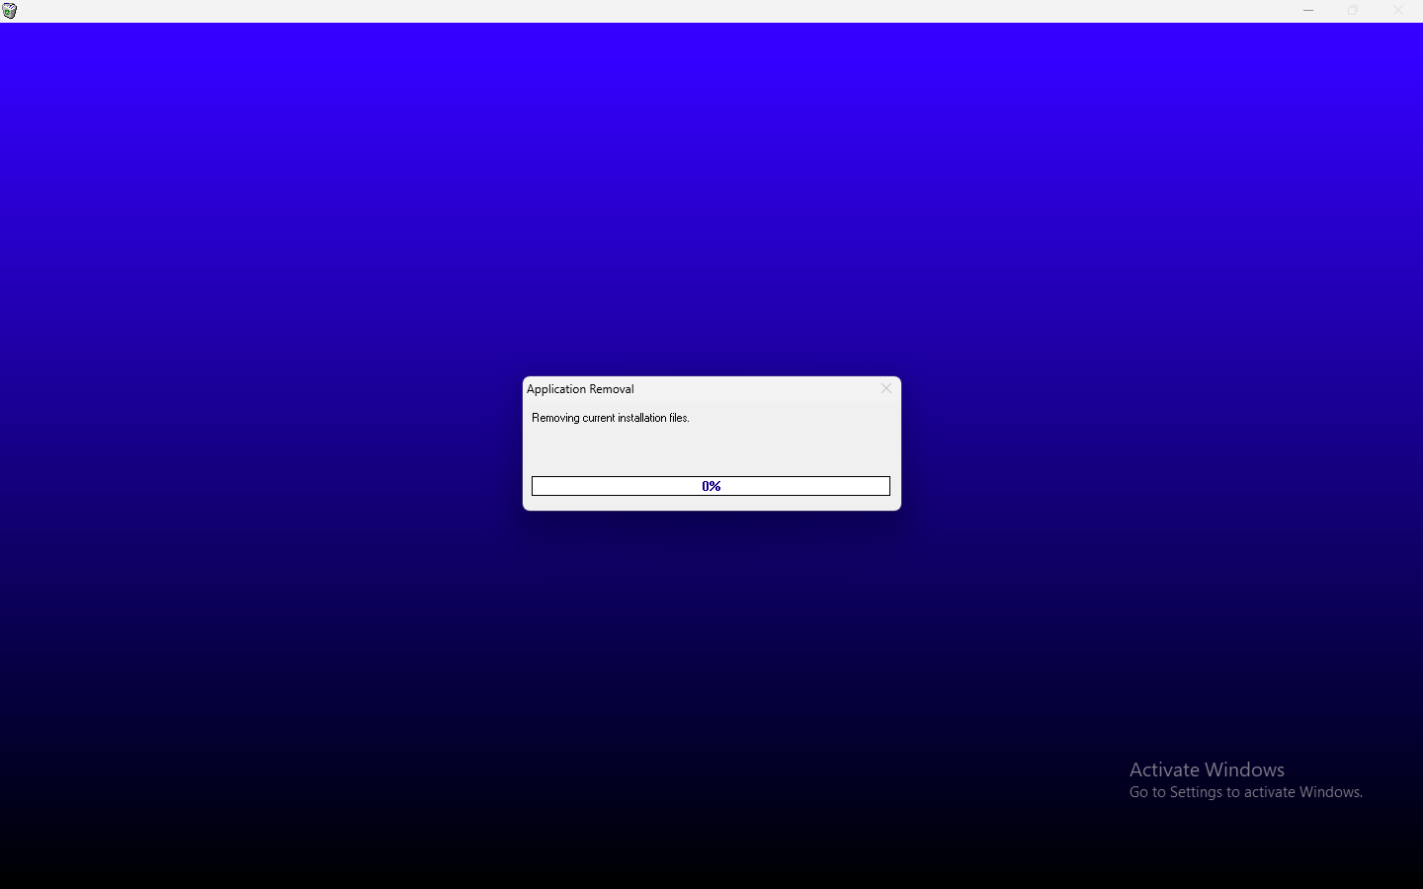

ID | 7
Назва | Програма повідомляє про успішне встановлення, коли корисутвач намагається вийти із інсталятора на кроці збереження файлу у вікні конфлікту верcій через кнопку "Х"
Статус | New
Назначено | Developer
Автор | Тучкова К.
Опис
Передумови | 1. Запущено файл установки 2. На диску вже є збережений файл з іншою версією (наприклад program group-Listboxer (або будь-який інший із списку Existing group)
Кроки | 1. У вікні "Welcom to the Listboxer installation program" натискаємо "Ok". 2. У вікні "Begin the installation..." обрано місце збереження - диск "С",натискаємо іконку поряд з написом "click this button" 3. У вікні "Setup will add" обираємо у списку Program group - (наприклад Listboxer (або будь-який інший із списку Existing group, версія якого збережена на диску) та натискаємо "Continue" 4. У вікні "A file being..." натискаємо "Х" 4. У вікні "A file being..." натискаємо "Х" 4. У вікні "A file being..." натискаємо "Х"
ФР | Інсталяція завершена успішно
ОР | Інсталяція зупинена успішно
Середовище | Windows 11 Home
Серйозність | 2023-04-05
Пріоритет | 2023-03-03
Версія | v1.98
Білд | n/a
Логування дефекту №7 здійснено за допомогою скріншоту, наданого нижче

ID | 8
Назва | Програма повідомляє про успішне встановлення, коли корисутвач намагається вийти із інсталятора на кроці збереження файлу у вікні конфлікту верcій через кнопку "not at all"
Статус | New
Назначено | Developer
Автор | Тучкова К.
Опис
Передумови | 1 Запущено файл установки 2 На диску вже є збережений файл з іншою версією (наприклад program group-Listboxer (або будь-який інший із списку Existing group)
Кроки | 1. У вікні "Welcom to the Listboxer installation program" натискаємо "Ok". 2. У вікні "Begin the installation..." обрано місце збереження - диск "С",натискаємо іконку поряд з написом "click this button" 3. У вікні "Setup will add" обираємо у списку Program group - (наприклад Listboxer (або будь-який інший із списку Existing group, версія якого збережена на диску) та натискаємо "Continue" 4. У вікні "A file being..." натискаємо "not at all"
ФР | Інсталяція завершена успішно
ОР | Інсталяція зупинена успішно
Середовище | Windows 11 Home
Серйозність | 2023-03-05
Пріоритет | 2023-02-03
Версія | v1.98
Білд | n/a
Логування дефекту №8 здійснено за допомогою скріншоту, наданого нижче

ID | 9
Назва | Програма повідомляє про успішне встановлення, коли корисутвач намагається вийти із інсталятора на кроці збереження файлу у вікні конфлікту верcій через кнопку "No"
Статус | New
Назначено | Developer
Автор | Тучкова К.
Опис
Передумови | 1 Запущено файл установки 2 На диску вже є збережений файл з іншою версією (наприклад program group-Listboxer (або будь-який інший із списку Existing group)
Кроки | 1. У вікні "Welcom to the Listboxer installation program" натискаємо "Ok". 2. У вікні "Begin the installation..." обрано місце збереження - диск "С",натискаємо іконку поряд з написом "click this button" 3. У вікні "Setup will add" обираємо у списку Program group - (наприклад Listboxer (або будь-який інший із списку Existing group, версія якого збережена на диску) та натискаємо "Continue" 4. У вікні "A file being..." натискаємо "No" 4. У вікні "A file being..." натискаємо "No" 4. У вікні "A file being..." натискаємо "No"
ФР | Інсталяція завершена успішно
ОР | Інсталяція зупинена успішно
Середовище | Windows 11 Home
Серйозність | 2023-04-05
Пріоритет | 2023-03-03
Версія | v1.98
Білд | n/a
Логування дефекту №9 здійснено за допомогою скріншоту, наданого нижче

ID | 10
Назва | Інсталятор зберігає іншу версію файлу тільки коли корисутвач тричі обирає кнопку "Yes" на кроці збереження файлу у вікні конфлікту верcій
Статус | New
Назначено | Developer
Автор | Тучкова К.
Опис | Інсталятор зберігає іншу версію файлу, ім'я якого вибрано із запропанованого списку, тільки коли корисутвач на питання "Do you want to keep a file" тричі обирає кнопку "Yes"
Передумови | 1 Запущено файл установки 2 На диску вже є збережений файл з іншою версією (наприклад program group-Listboxer (або будь-який інший із списку Existing group)
Кроки | 1. У вікні "Welcom to the Listboxer installation program" натискаємо "Ok". 2. У вікні "Begin the installation..." обрано місце збереження - диск "С",натискаємо іконку поряд з написом "click this button" 3. У вікні "Setup will add" обираємо у списку Program group - (наприклад Listboxer (або будь-який інший із списку Existing group, версія якого збережена на диску) та натискаємо "Continue" 4. У вікні "A file being..." натискаємо "Yes" 4. У вікні "A file being..." натискаємо "Yes" 4. У вікні "A file being..." натискаємо "Yes"
ФР | Інсталяція завершена успішно з третього обрання кнопки "Yes"
ОР | Інсталяція зупинена успішно
Середовище | Windows 11 Home
Серйозність | 2023-02-05
Пріоритет | 2023-01-05
Версія | v1.98
Білд | n/a
Логування дефекту №10 здійснено за допомогою скріншоту, наданого нижче
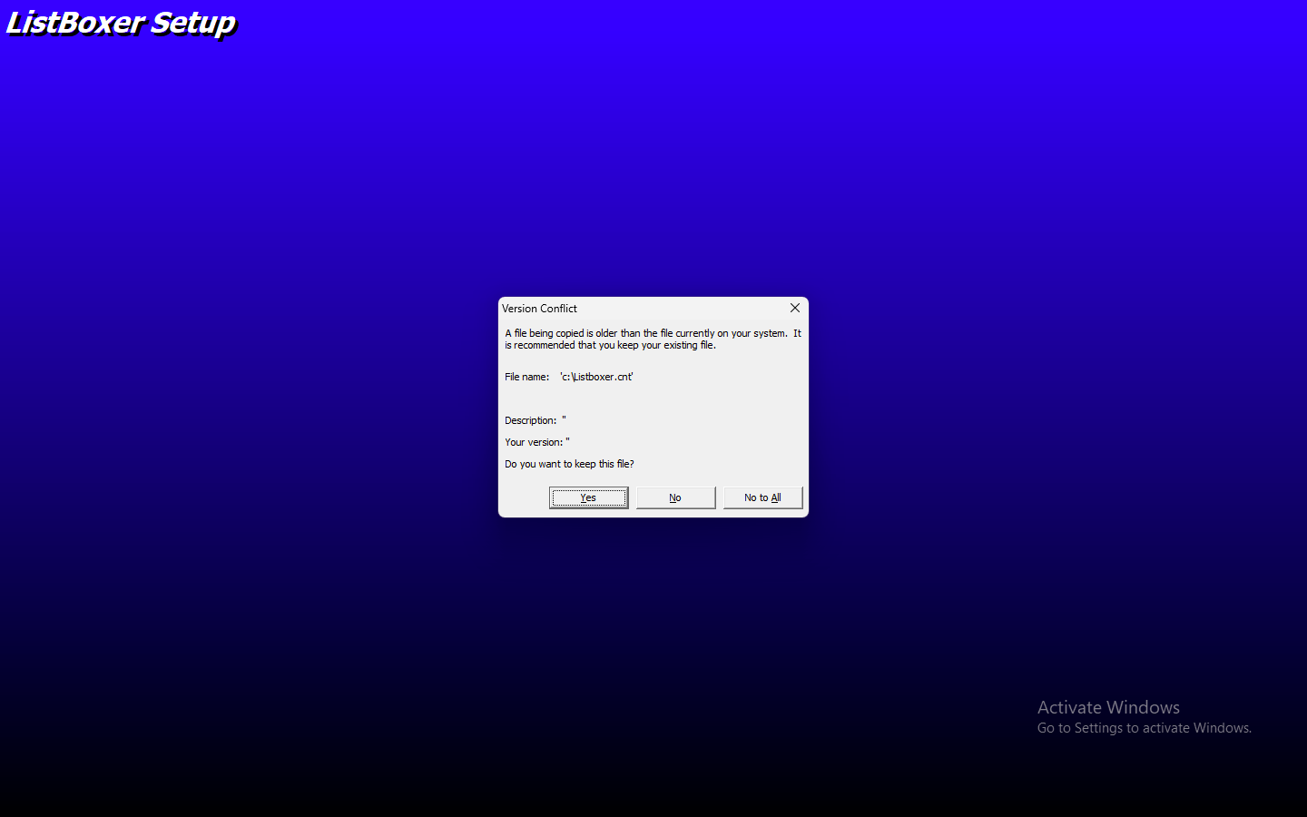

ID | 11
Назва | Програма пропонує зберігти нову версію файлу, коли корисутвач намагається вийти із інсталятора на кроці вибору групи програми через кнопку "Х"
Статус | New
Назначено | Developer
Автор | Тучкова К.
Опис | коли корисутвач намагається вийти із інсталятора на кроці вибору групи програми через кнопку "Х" вспливає діалогове вікно що попереджає про можливе збереження іншої версії на диск
Передумови | 1 Запущено файл установки 2 На диску вже є збережений файл з іншою версією (наприклад program group-Listboxer (або будь-який інший із списку Existing group)
Кроки | 1. У вікні "Welcom to the Listboxer installation program" натискаємо "Ok". 2. У вікні "Begin the installation..." обрано місце збереження - диск "С",натискаємо іконку поряд з написом "click this button" 3. У вікні "Setup will add" натискаємо "Х"
ФР | Інсталятор пропонує зберегти нову версію файлу на диск
ОР | Інсталяція зупинена успішно
Середовище | Windows 11 Home
Серйозність | 2023-03-05
Пріоритет | 2023-02-03
Версія | v1.98
Білд | n/a
Логування дефекту №11 здійснено за допомогою скріншоту, наданого нижче

